D̳ashboard
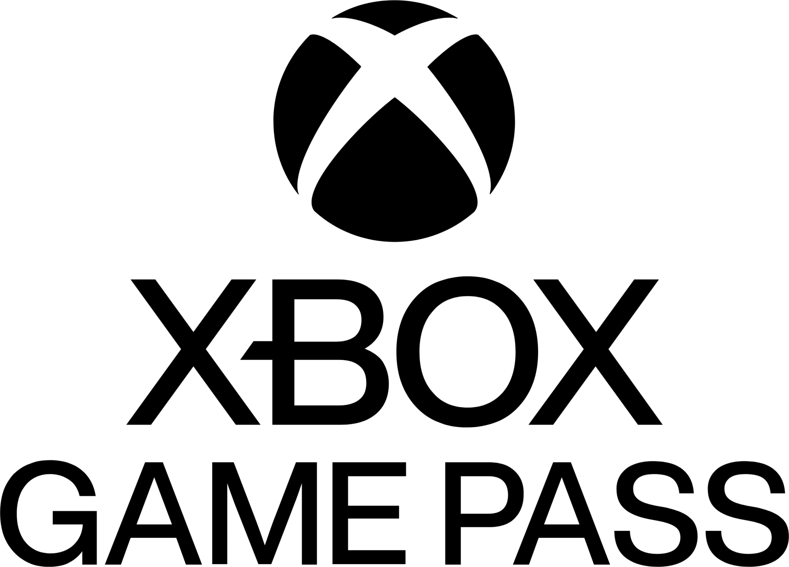
 | XBOX GAME PASS SUBSCRIPTIONS SALES
 | Data de apuração: 01/01/2024 a 31/12/2024 - Última atualização as 17:45 do dia 22/06/2025
R$ 120,00
R$ 270,00
R$ 300,00
Core
Standard
Ultimate
Faturamento planos de assinatura do Xbox game pass

Bem Vindo(a) Usuário

R$ 600,00
Faturamento EA Play Season Pass
R$ 940,00
Faturamento Minecraft Season Pass

 | Total
No | R$217.00
Yes | R$1,537.00
Faturamento Xbox Game Pass por renovação automática

